Veränderung
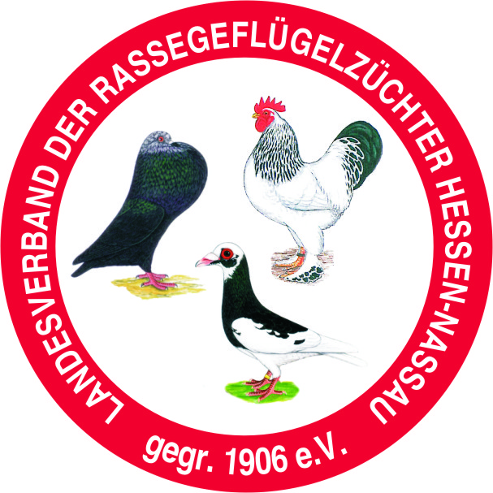
Version 1.5
Mitgliedermeldung für das Jahr |  |  |  | 2016

Verein
Kleintierzüchterverein H273 Ober-Gleen
gegründet: | 1937 |  | BDRG-Nummer: | 9117

Kreisverband
Alsfeld-Lauterbach

Ist der Verein ein eingetragener Verein e.V. ?
Ist der Verein gemeinnützig ?
Hat der Verein eine Zuchtanlage ?
Mit Vereinsheim ?
Mit Bewirtung ?
Wieviel Sitzplätze ?

Zahl der gemeldeten Mitglieder |  |  | 2015 |  | 0
Zugänge |  |  |  |  | 0
davon aus Jugend |  |  |  |  | 0
Abgänge |  |  |  |  | 0
Zahl der gemeldeten Mitglieder |  |  | 2016 |  | 0

Vorstand
 | Name | Vorname | Straße | PLZ | Ort | Änderung
Geschäftsführer
 | Telefon |  | email
1. Vorsitzender
 | Telefon |  | email
2. Vorsitzender
 | Telefon |  | email
Schriftführer
 | Telefon |  | email
Kasssierer
 | Telefon |  | email
Jugendobmann
 | Telefon |  | email
Zuchtwart
 | Telefon |  | email

Ort, Datum |  |  | Stempel und Unterschrift 1. Vorsitzender

